Forside
Reklamation
Multi
Projekt
 | *405851* |  | OBS! Klippeordre ikke frigivet til håndterminal |  | Link hvordan |  |  |  |  |  | MW
 |  |  |  |  |  |  |  |  |  |  | 61209086
 | Salgsordre | Kundenavn |  | OBS!! indkøb |  |  |  | LevDato | U-LevDato
 | 405851 | FarmDroid ApS |  | Lev.adr.: | FarmDroid ApS |  |  | 25-06-2026 | 03-06-2026
 |  | Industrisvinget 1 |  |  | Industrisvinget 1 |  |  | LevMåde: | Gantech bil-Ab fabrik
 |  | 6600 |  |  | 6600 |  |  | OBS! Certifikat *0 |  |  | 0
 |  | Vejen |  |  |  |  |  |  | 20260603
 |  |  |  |  |  |  |  | U-lev ordrer: 405854
 | Sagsbehandler | mw | Kunde infomationer |  | Ressource | Kalkuleret | Startdato | Tid | Forbrugt tid/Init.
22986 | 355889 |  | Graveres et G foran tegningsnr. |  | 11 | Laser | 01-06-2026 | 0.36
 | Rekv.nr. | 105547 | Graveres med ilt NR.3 |  | 10 | Sortering | 01-06-2026 | 0.08
 |  |  | Vareindlevering Man. - Torsdag lukker kl.15.00 |  | 61 | Flad | 01-06-2026 | 0.23
 | Kontaktperson | Tove Melsen | Max 1 varenr.pr.palle med mindre |  | 21 | Buk | 02-06-2026 | 0.43
 |  | Tlf.: | De kan være i papkasse som kan løftes |  | 50 | Svejs | 02-06-2026 | 2.17
 |  | Mob.: 60 16 89 80 | Ingen over under levering |  | 90 | Scan Bejds | 03-06-2026 | 0.00
 |  |  | Rent pap i paller |  | #N/A | #N/A | #N/A | 3.28
 |  |  | Vareindlevering Fredag lukker kl.12.00 |  | #N/A | #N/A | #N/A | 0.00
 |  |  |  |  | #N/A | #N/A | #N/A | 0.00
 |  |  |  |  | #N/A | #N/A | #N/A | 0.00
 |  |  |  |  | #N/A | #N/A | #N/A | 0.00
 |  |  |  |  | #N/A | #N/A | #N/A | 0.00
 | ProdNr | Tegning | Bekriv. | OrdreNo | Prod/Indk | U-lev dato | U-lev | LevDato Rute | Stk. | Enh. | Kvitering
 | 1073400460 | 101011067R03 | CENTER STEERING BEAM WELD ASSEMBLY | 405852 | Prod | 03-06-2026 | Scan Bej | 25-06-2026 11-10-61-21-50 | 10 | Stk.

How
LaserListe

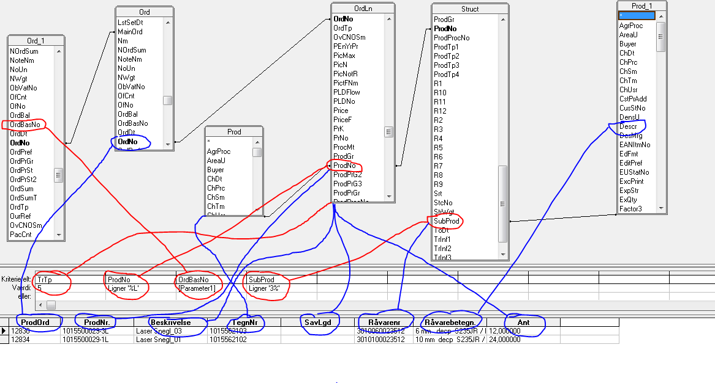
 | Bund:

 | Paller | 1/1 | Lille | Rammer | 1/1 | Pap | 0-5 Kg | 15-20 Kg
 |  | 1/2 | Mellem |  | 1/2 |  | 5-10 Kg | 20-25 Kg
 |  | 1 1/2 | Stor |  |  |  | 10-15 Kg | 25 -> Kg
 |  | 2/1 | Angiv mål hvis emner større end palle

RUTE:

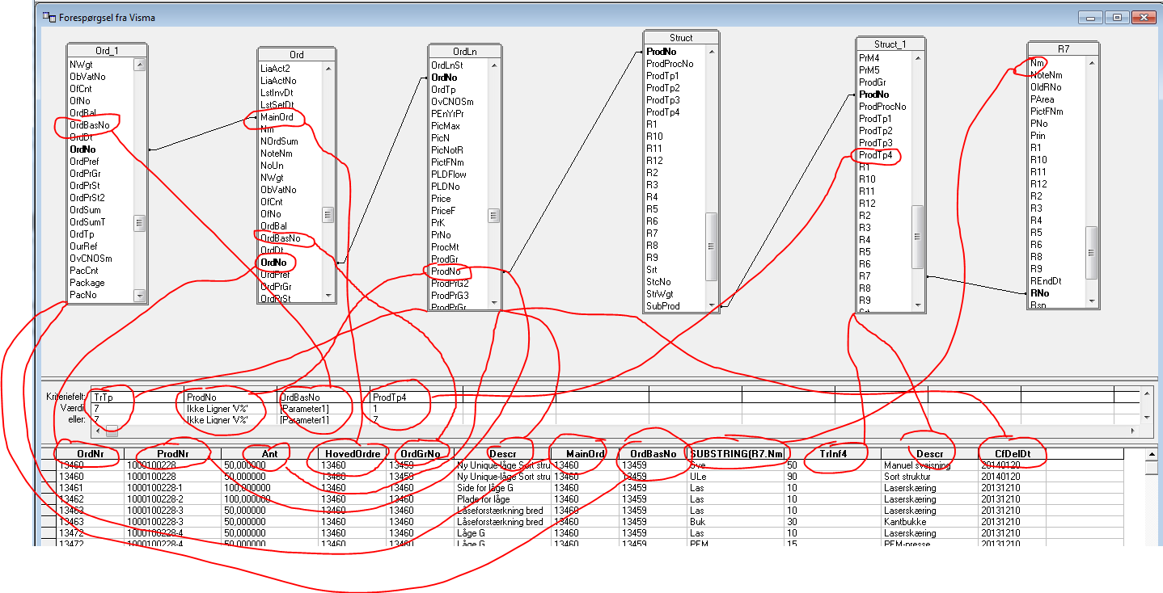

Projekt

